Sheet1
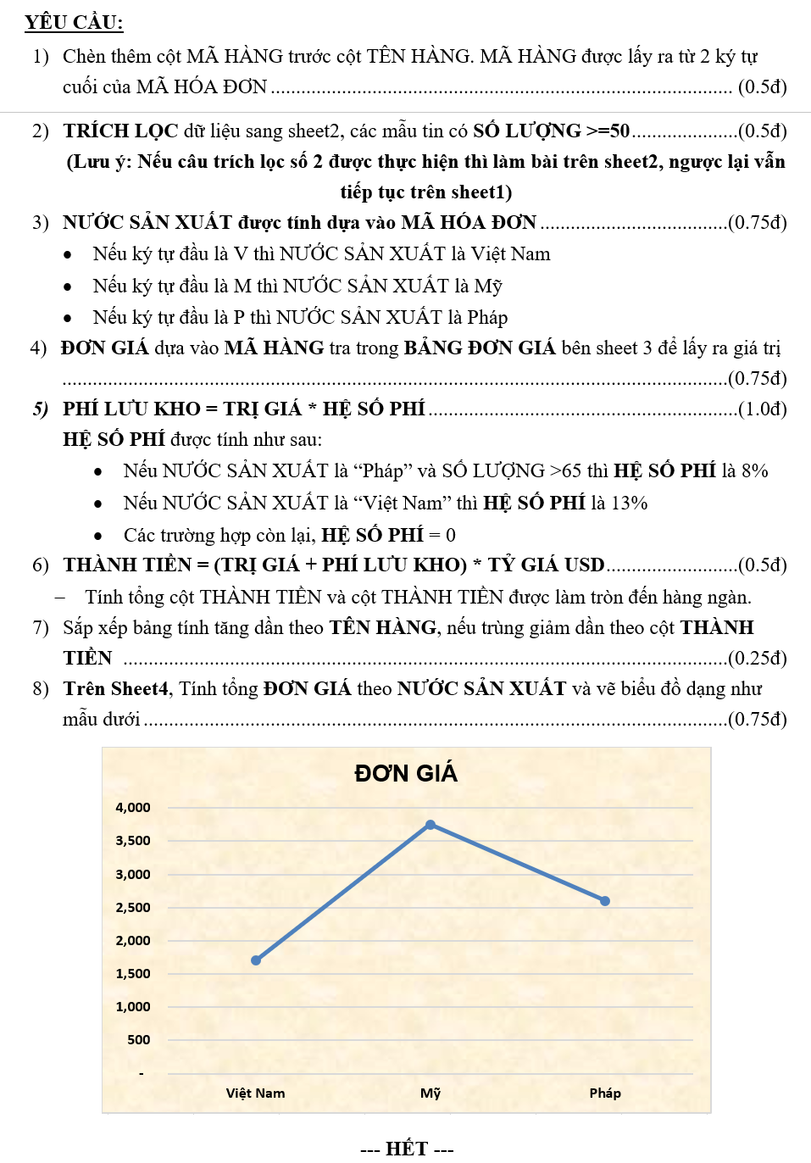
THỐNG KÊ CHƯƠNG TRÌNH KHUYẾN MÃI
 |  | TỶ GIÁ USD |  | 22,625

STT | MÃ HÓA ĐƠN | NƯỚC SẢN XUẤT | MÃ HÀNG | TÊN HÀNG | SỐ LƯỢNG | ĐƠN GIÁ | TRỊ GIÁ | PHÍ LƯU KHO | THÀNH TIỀN
1 | M60TV |  | TV | Ti vi | 60 |  | 2,250
2 | M85TV |  | TV | Ti vi | 85 |  | 2,550
3 | M91TV |  | TV | Ti vi | 91 |  | 2,850
4 | P87ML |  | ML | Máy lạnh | 87 |  | 16,000
5 | M45TV |  | TV | Ti vi | 45 |  | 3,000
6 | M57ML |  | ML | Máy lạnh | 57 |  | 16,800
7 | M37TV |  | TV | Ti vi | 37 |  | 3,150
8 | M51TV |  | TV | Ti vi | 51 |  | 3,150
9 | M10ML |  | ML | Máy lạnh | 10 |  | 18,400
10 | M27MG |  | MG | Máy giặt | 27 |  | 6,000
11 | M83MG |  | MG | Máy giặt | 83 |  | 6,500
12 | P43MG |  | MG | Máy giặt | 43 |  | 11,750
13 | V85TL |  | TL | Tủ lạnh | 85 |  | 14,400
14 | M74ML |  | ML | Máy lạnh | 74 |  | 40,000
15 | M65ML |  | ML | Máy lạnh | 65 |  | 40,800
16 | M37ML |  | ML | Máy lạnh | 37 |  | 41,600
17 | V78MG |  | MG | Máy giặt | 78 |  | 13,000
18 | M15MG |  | MG | Máy giặt | 15 |  | 13,250
19 | M64MG |  | MG | Máy giặt | 64 |  | 13,500
20 | M70MG |  | MG | Máy giặt | 70 |  | 13,750
21 | M31MG |  | MG | Máy giặt | 31 |  | 14,000
22 | P54TL |  | TL | Tủ lạnh | 54 |  | 19,500
23 | V57MG |  | MG | Máy giặt | 57 |  | 16,250
24 | P57TL |  | TL | Tủ lạnh | 57 |  | 19,800
25 | P48TL |  | TL | Tủ lạnh | 48 |  | 20,100
26 | P36TL |  | TL | Tủ lạnh | 36 |  | 20,400
27 | P73TL |  | TL | Tủ lạnh | 73 |  | 20,700
28 | P70TL |  | TL | Tủ lạnh | 70 |  | 21,000
29 | M33TV |  | TV | Ti vi | 33 |  | 11,400
30 | V36TV |  | TV | Ti vi | 36 |  | 12,000
31 | V25TV |  | TV | Ti vi | 25 |  | 12,150
32 | V43TV |  | TV | Ti vi | 43 |  | 12,300
33 | V40TV |  | TV | Ti vi | 40 |  | 12,450
34 | V41TV |  | TV | Ti vi | 41 |  | 12,600
35 | V15TV |  | TV | Ti vi | 15 |  | 12,750
36 | M24TV |  | TV | Ti vi | 24 |  | 12,900
37 | V20TL |  | TL | Tủ lạnh | 20 |  | 27,600
38 | V22TL |  | TL | Tủ lạnh | 22 |  | 27,900
39 | V60TL |  | TL | Tủ lạnh | 60 |  | 28,200
40 | V36TV |  | TV | Ti vi | 36 |  | 14,250
41 | P47ML |  | ML | Máy lạnh | 47 |  | 76,800
42 | V56TL |  | TL | Tủ lạnh | 56 |  | 28,800
43 | V84TV |  | TV | Ti vi | 84 |  | 14,400
44 | V34TL |  | TL | Tủ lạnh | 34 |  | 29,100
45 | V59TV |  | TV | Ti vi | 59 |  | 14,550
46 | P81TV |  | TV | Ti vi | 81 |  | 14,550
47 | P28TL |  | TL | Tủ lạnh | 28 |  | 29,400
48 | V21TV |  | TV | Ti vi | 21 |  | 14,700
49 | P53TL |  | TL | Tủ lạnh | 53 |  | 29,700
50 | P60TV |  | TV | Ti vi | 60 |  | 14,850

 |  |  |  |  |  |  |  | Tổng thành tiền

Sheet4
BẢNG THỐNG KÊ ĐƠN GIÁ
TÊN NƯỚC | Việt Nam | Mỹ | Pháp
ĐƠN GIÁ | 1,700 | 3,750 | 2,600

